ヤングリーグアップシューズ
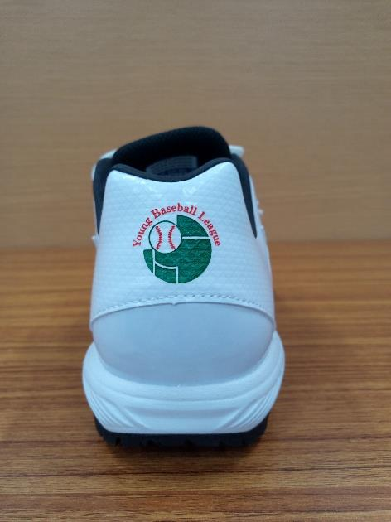
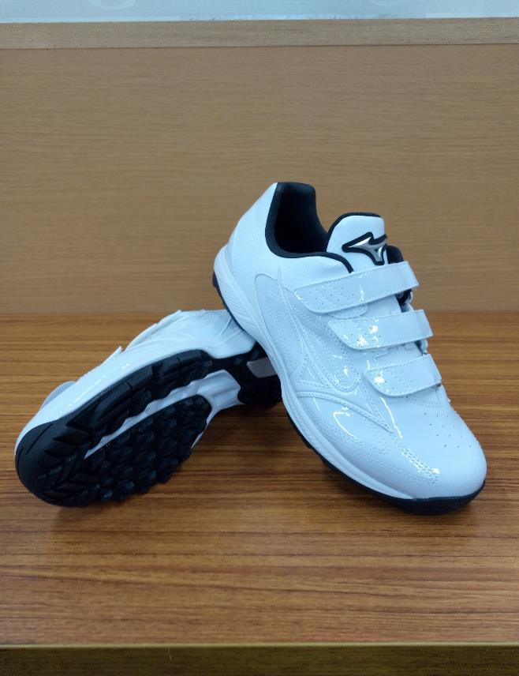
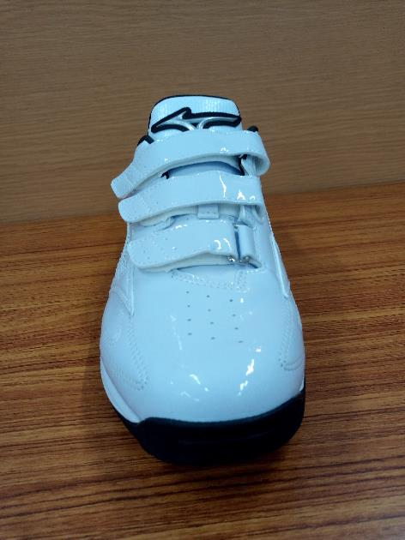
チーム 各位

 |  |  |  |  |  |  |  |  |  |  |  |  |  |  | 一般社団法人
 |  |  |  |  |  |  |  |  |  |  |  |  |  |  | 全日本少年硬式野球連盟
◆対象者
代表・チーム関係者

◆申込み方法
申込み用紙に必要事項をご記入の上、支部長宛にお申込み下さい。
支部長取りまとめの上、ブロックから本部までメールで送付下さい。
商品は支部長宛（用品担当者）に発送されます。
代金のお支払は下記でお願い致します。
チーム➡支部会計➡ブロック会計➡本部会計 （会計の流れ）

『ヤングリーグロゴ入りアップシューズ（ミズノ社製）購入申込書』

 | ブロック名： |  |  |  |  |  |  |  |  |  | 支部名：

発送先 氏名
発送先 住所
電話番号
 |  |  |  |  |  |  |  |  |  |  |  |  |  | ※29.5サイズはございません
 |  | 販売価格 (消費税・ 送料込み） | 23 cm | 23.5 cm | 24 cm | 24.5 cm | 25 cm | 25.5 cm | 26 cm | 26.5 cm | 27 cm | 27.5 cm | 28 cm | 28.5 cm | 29 cm | 30 cm | 合計数 | 金額計
アップシューズ |  | ¥8,000 |  |  |  |  |  |  |  |  |  |  |  |  |  |  | 0 | ¥0

